Sheet1
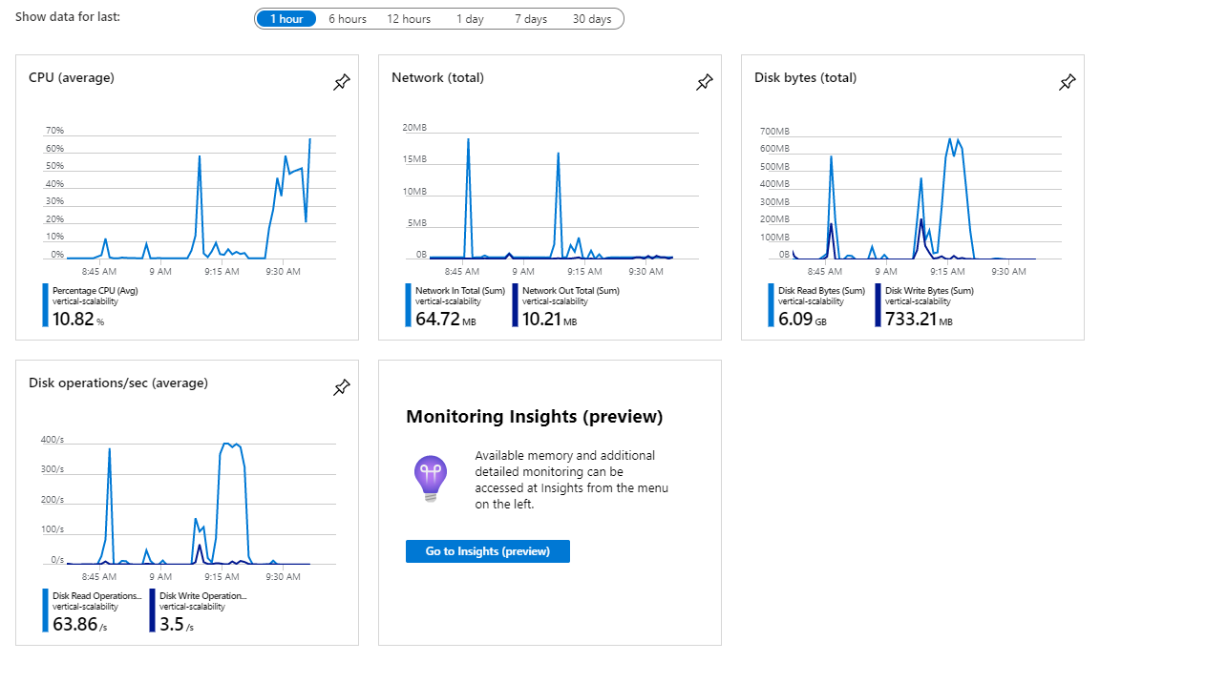

 |  | B1ls | B2ms
 | DATO | Tiempo de respuesta | Tiempo de respuesta
1 | 1000000 | 29.76 | 27.60
2 | 1010000 | 30.50 | 28.84
3 | 1020000 | 30.78 | 28.73
4 | 1030000 | 31.07 | 29.17
5 | 1040000 | 31.79 | 29.79
6 | 1050000 | 32.46 | 30.09
7 | 1060000 | 32.95 | 30.92
8 | 1070000 | 34.04 | 31.57
9 | 1080000 | 34.43 | 32.29
10 | 1090000 | 35.29 | 32.77

Hoja1
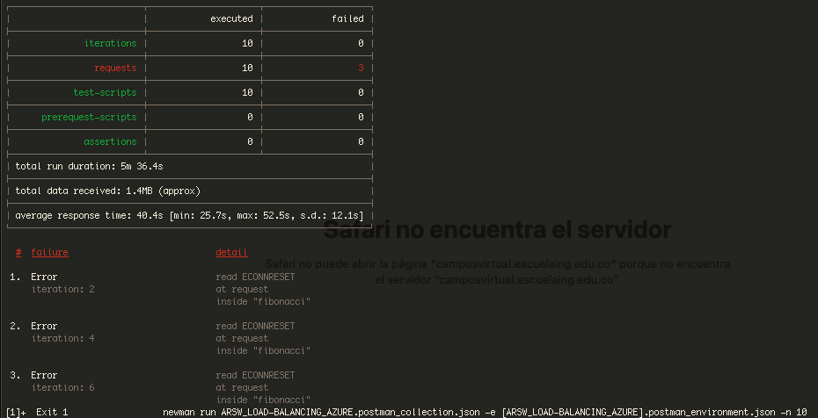
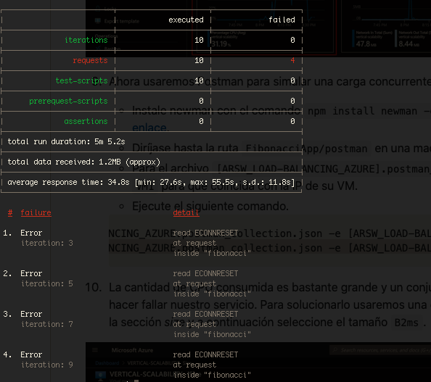
fotos

parte 2
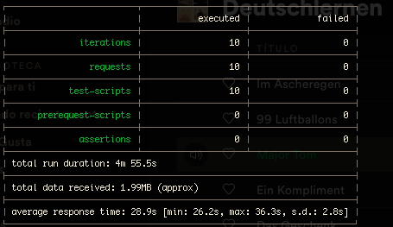
horizontal

